面积指标
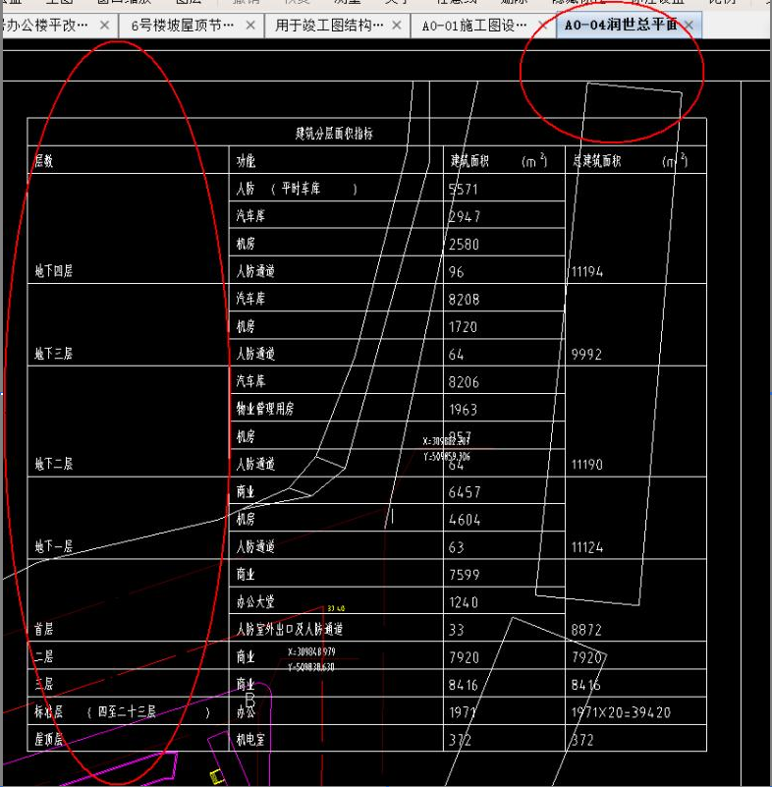

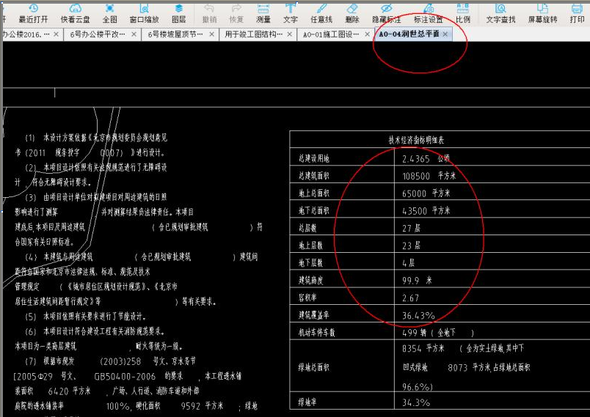

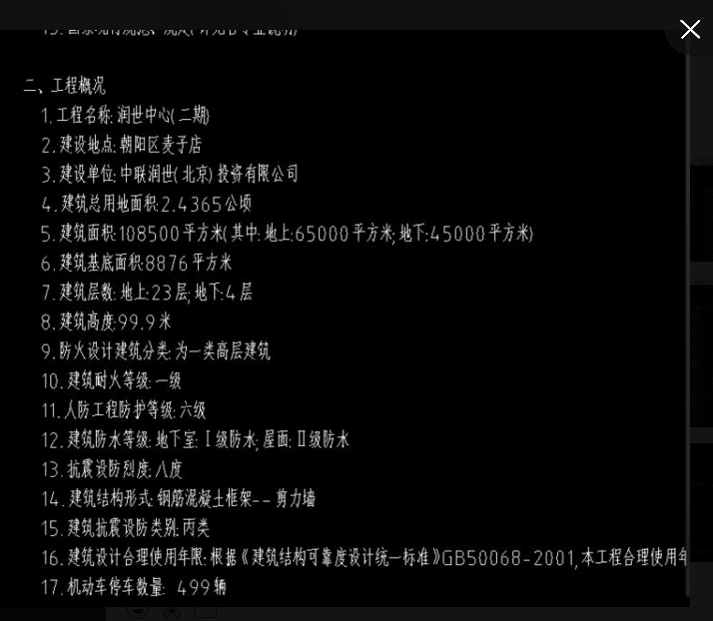

土地使用权证号 | 建筑面积依据 | 建设内容 | 土地面积 | 建筑面积 |  |  |  |  |  |  |  | 工程进度情况
 |  |  |  | 合计 | 经营性用途 |  |  |  | 非经营性用途
 |  |  |  |  | 小计 | 商业 | 办公 | 车库 | 小计 | 设备及其他用房 | 人防面积
[京朝国用（2012）出00461号] | 《建设工程规划许可证》[2012规建字0102号]及附件附图 | 商业接待用房（润世中心二期） | 23042.82 | 108500 | 89173 | 30392 | 39420 | 19361 | 19327 | 13436 | 5891 | 估价对象目前已施工至结构封顶，正在进行内部装修

 |  |  |  |  | 108500

土地案例
地块名称 |  |  | 城市 | 用地性质 | 建设用地面积(㎡) | 规划建筑面积(㎡) | 容积率 | 出让方式 | 截止日期 | 起始价(万元) | 成交价(万元) | 成交楼面价(元/㎡) | 地面价 | 溢价率 | 受让单位
朝阳区金盏乡楼梓庄村1113-602地块 |  | 评估 | 北京市 | 商业/办公用地 | 39744.12 | 119232 | 3 | 挂牌 | 2017-04-14 | 227000 | 292000 | 24490.06 | 73469.99 | 28.63 | 天津金地华府置业...
朝阳区孙河乡西甸村2902-71地块 |  | 评估 | 北京市 | 商业/办公用地 | 92055.95 | 92056 | 1 | 招标 | 2017-04-11 | -- | 285373.59 | 31000 | 31000.02 | -- | 北京亚通房地产开...
朝阳区金盏乡楼梓庄村1113-603地块 |  | 评估 | 北京市 | 商业/办公用地 | 46165.91 | 92332 | 2 | 挂牌 | 2017-03-30 | 176000 | 225000 | 24368.58 | 48737.26 | 27.84 | 北京润置商业运营...
朝阳区金盏乡楼梓庄村1113-604地块 |  | 评估 | 北京市 | 商业/办公用地 | 38100 | 76200 | 2 | 挂牌 | 2017-03-30 | 145000 | 204000 | 26771.65 | 53543.31 | 40.69 | 北京广茂置业有限...
朝阳区北土城中路北侧OS-06A、OS-10B地块 |  | 评估 | 北京市 | 商业/办公用地 | 18313.7 | 119400 | 6.52 | 招标 | 2016-01-26 | -- | 415000 | 34757.12 | 226606.31 | -- | 北京城建投资发展...
朝阳区黑庄户乡黑庄户村32-125地块 |  | 评估 | 北京市 | 商业/办公用地 | 166012.3 | 332025 | 2 | 挂牌 | 2015-09-11 | 240045 | 240045 | 7229.72 | 14459.47 | 0 | 北京农产品中央物...
朝阳区太阳宫乡0301-615、0301-616地块 |  | 评估 | 北京市 | 商业/办公用地 | 9542.53 | 36580 | 3.83 | 挂牌 | 2015-02-10 | 120000 | 169500 | 46336.8 | 177625.85 | 41.25 | 绿地控股集团有限...
朝阳区霞光里5号、6号商业金融项目 |  | 评估 | 北京市 | 商业/办公用地 | 6017.92 | 40000 | 6.65 | 挂牌 | 2012-07-30 | 56300 | 151500 | 37875 | 251748.11 | 169.09 | 北京宝鸿天城房地...
北京市朝阳区中关村科技园区电子城西区A10-1地块 |  | 评估 | 北京市 | 商业/办公用地 | 48900 | 78240 | -- | 招标 | 2012-04-11 | -- | 37700 | 4818.51 | 7709.61 | -- | 太极计算机股份有...
北京朝阳区中关村科技园区电子城西区A10-2地块 |  | 评估 | 北京市 | 商业/办公用地 | 18672.14 | 29875 | -- | 招标 | 2012-04-11 | -- | 14041.25 | 4700 | 7519.89 | -- | 北京东方国信科技...
北京市朝阳区东三环北京商务中心区(CBD)核心区Z2b地块 |  | 评估 | 北京市 | 商业/办公用地 | 8223 | 120000 | 14.59 | 招标 | 2011-07-06 | 174000 | 253320 | 21110 | 308062.75 | 45.59 | 三星生命保险株式...
北京市朝阳区东三环北京商务中心区(CBD)核心区Z10地块 |  | 评估 | 北京市 | 商业/办公用地 | 8046 | 150000 | 18.64 | 招标 | 2011-07-06 | 217000 | 345000 | 23000 | 428784.49 | 58.99 | 北大方正集团有限...
北京市朝阳区东三环北京商务中心区(CBD)核心区Z13地块 |  | 评估 | 北京市 | 商业/办公用地 | 7840 | 120000 | 15.31 | 招标 | 2011-07-06 | 174000 | 265628 | 22135.66 | 338811.22 | 52.66 | 国寿投资控股有限...
北京市朝阳区东三环北京商务中心区(CBD)核心区Z2a地块 |  | 评估 | 北京市 | 商业/办公用地 | 8264 | 90000 | 10.89 | 招标 | 2011-07-06 | 130500 | 187200 | 20800 | 226524.69 | 43.45 | 阳光财产保险股份...
北京市朝阳区东三环北京商务中心区(CBD)核心区Z8地块 |  | 评估 | 北京市 | 商业/办公用地 | 8468 | 150000 | 17.71 | 招标 | 2011-07-06 | 217500 | 288000 | 19200 | 340103.92 | 32.41 | 中国投资有限责任...
海淀区“海淀北部地区整体开发”中关村环保科技园HD-0303-0071地块 |  | 评估 | 北京市 | 商业/办公用地 | 13326.99 | 46644 | 3.5 | 挂牌 | 2016-06-02 | 68000 | 141000 | 30228.97 | 105800.33 | 107.35 | 北京龙湖中佰置业...
海淀区“海淀北部地区整体开发”HD-0303-0031地块 |  | 评估 | 北京市 | 商业/办公用地 | 17629.74 | 52889 | 3 | 挂牌 | 2015-10-28 | 63500 | 64200 | 12138.62 | 36415.74 | 1.1 | 神州数码软件有限...
海淀区“海淀北部地区整体开发”HD-0303-0062地块 |  | 评估 | 北京市 | 商业/办公用地 | 20680.23 | 62041 | 3 | 挂牌 | 2015-10-27 | 75000 | 81000 | 13055.87 | 39167.84 | 8 | 北京万科企业有限...
海淀北部地区整体开发中关村永丰产业基地HD-0402-0078地块B2商务用地 |  | 评估 | 北京市 | 商业/办公用地 | 59750.39 | 149376 | 2.5 | 挂牌 | 2015-01-13 | 180000 | 182700 | 12230.87 | 30577.21 | 1.5 | 中关村发展集团股...
海淀北部地区整体开发中关村环保科技示范园3-3-209地块F3其他类多功能用地 |  | 评估 | 北京市 | 商业/办公用地 | 18865.5 | 22639 | 1.2 | 挂牌 | 2014-09-28 | 25400 | 25400 | 11219.57 | 13463.73 | 0 | 北京威凯建设发展...
海淀北部地区整体开发中关村翠湖科技园HD-0302-194、HD-0302-223地块C2商业金融用地 |  | 评估 | 北京市 | 商业/办公用地 | 27884.6 | 81543 | 2.92 | 挂牌 | 2014-08-04 | 110100 | 110100 | 13502.07 | 39484.16 | 0 | 绿地控股集团有限...
海淀北部地区整体开发中关村翠湖科技园HD-0302-195、HD-0302-224地块C2商业金融用地 |  | 评估 | 北京市 | 商业/办公用地 | 30547.5 | 83674 | 2.74 | 挂牌 | 2014-08-04 | 113000 | 113000 | 13504.79 | 36991.57 | 0 | 绿地控股集团有限...
海淀区清河路(三建平房宿舍区危改土地一级开发项目)C2商业金融用地 |  | 评估 | 北京市 | 商业/办公用地 | 19364.02 | 58092 | 3 | 挂牌 | 2013-07-01 | 90000 | 91000 | 15664.8 | 46994.37 | 1.11 | 北京利京置地房地...
海淀区苏家坨镇旅游设施用地(西埠头项目) |  | 评估 | 北京市 | 商业/办公用地 | 230776 | 161543 | 0.7 | 挂牌 | 2010-12-25 | 65945 | 67145 | 4156.47 | 2909.53 | 1.82 | 北京旷怡园房地产...
海淀区清河406商业金融项目 |  | 评估 | 北京市 | 商业/办公用地 | 1906 | 4449 | -- | 挂牌 | 2010-07-01 | 1803 | 6350 | 14272.87 | 33315.84 | 252.19 | 王中海
海淀区北蜂窝商业金融项目 |  | 评估 | 北京市 | 商业/办公用地 | 5976.96 | 15000 | -- | 挂牌 | 2010-03-17 | 17897 | 21100 | 14066.67 | 35302.23 | 17.9 | 北京住总正华开发...
海淀区五棵松路32号多功能项目用地 |  | 评估 | 北京市 | 商业/办公用地 | 20739.24 | 62217.72 | 3 | 挂牌 | 2009-05-12 | 26580 | 26780 | 4304.23 | 12912.72 | 0.75 | 北京大成开发集团...
海淀区西二旗东路商业金融项目用地 |  | 评估 | 北京市 | 商业/办公用地 | 2512.24 | 3014 | 1.2 | 挂牌 | 2008-07-14 | 1493 | 1493 | 4953.55 | 5942.9 | 0 | 北京中邮恒润投资...
海淀区高梁桥商业金融项目 |  | 评估 | 北京市 | 商业/办公用地 | 8900.37 | 26701.1 | 3 | 挂牌 | 2008-01-18 | 15306.36 | 15306.36 | 5732.47 | 17197.44 | 0 | 北京钰苑房地产开...
海淀区西四环北路136号 |  | 评估 | 北京市 | 商业/办公用地 | 13194 | 39582 | 3 | 挂牌 | 2007-08-29 | 13453.92 | 14600 | 3688.55 | 11065.64 | 8.52 | 中矿宏业(北京)...
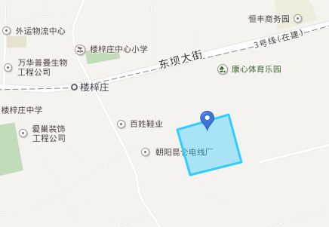
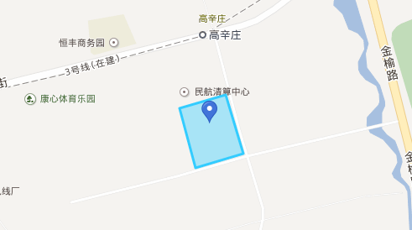
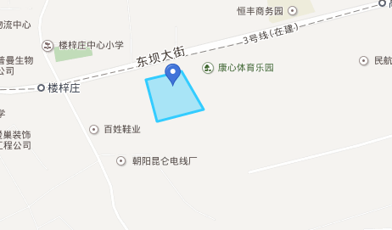

朝阳区金盏乡楼梓庄村1113-602地块(北京市朝阳区 ) |  |  |  | 朝阳区金盏乡楼梓庄村1113-603地块(北京市朝阳区 ) |  |  |  |  |  |  |  |  |  | 朝阳区金盏乡楼梓庄村1113-604地块(北京市朝阳区 )
已成交 |  |  |  | 已成交 |  |  |  |  |  |  |  |  |  | 已成交
收藏 |  |  |  | 收藏 |  |  |  |  |  |  |  |  |  | 收藏
基本信息 |  |  |  | 基本信息 |  |  |  |  |  |  |  |  |  | 基本信息
土地位置： | 东至规划金盏服务区东二路西红线，南至规划金盏服务区六街北红线，西至规划东高路东红线，北至规划楼梓庄大街南红线 |  |  | 土地位置： | 朝阳区金盏乡楼梓庄村 |  |  |  |  |  |  |  |  | 土地位置： | 朝阳区金盏乡楼梓庄村
土地四至： | 东至规划金盏服务区东二路西红线，南至规划金盏服务区六街北红线，西至规划东高路东红线，北至规划楼梓庄大街南红线 |  |  | 土地四至： | 东至规划金盏服务区东二路西红线，南至规划楼梓庄中街北红线，西至规划东高路东红线，北至规划金盏服务区六街南红线 |  |  |  |  |  |  |  |  | 土地四至： | 东至代征绿地1113-19地块西红线，南至规划楼梓庄中街北红线，西至规划金盏服务区东六路东红线，北至规划金盏服务区六街南红线
地块编号： | 京土整储挂（朝）[2017]016号 |  |  | 地块编号： | 京土整储挂(朝）[2017]006号 |  |  |  |  |  |  |  |  | 地块编号： | 京土整储挂(朝）[2017]007号
用地性质： | B1商业用地 |  |  | 用地性质： | F3其他类多功能用地 |  |  |  |  |  |  |  |  | 用地性质： | F3其他类多功能用地
出让方式： | 挂牌 |  |  | 出让方式： | 挂牌 |  |  |  |  |  |  |  |  | 出让方式： | 挂牌
总用地面积： | 39744.12㎡ |  |  | 总用地面积： | 46165.91㎡ |  |  |  |  |  |  |  |  | 总用地面积： | 38100㎡
代征面积： | -- |  |  | 代征面积： | -- |  |  |  |  |  |  |  |  | 代征面积： | --
建设用地面积： | 39744.12㎡ |  |  | 建设用地面积： | 46165.91㎡ |  |  |  |  |  |  |  |  | 建设用地面积： | 38100㎡
规划建筑面积： | 119232㎡ |  |  | 规划建筑面积： | 92332㎡ |  |  |  |  |  |  |  |  | 规划建筑面积： | 76200㎡
容积率： | 3 |  |  | 容积率： | 2 |  |  |  |  |  |  |  |  | 容积率： | 2
开发程度： | 六通一平 |  |  | 开发程度： | 六通一平 |  |  |  |  |  |  |  |  | 开发程度： | 六通一平
建筑密度： | 40% |  |  | 建筑密度： | -- |  |  |  |  |  |  |  |  | 建筑密度： | --
绿化率： | 30% |  |  | 绿化率： | -- |  |  |  |  |  |  |  |  | 绿化率： | --
商业比例： | -- |  |  | 商业比例： | -- |  |  |  |  |  |  |  |  | 商业比例： | --
限制高度： | 60米 |  |  | 限制高度： | -- |  |  |  |  |  |  |  |  | 限制高度： | --
出让年限： | 商业40年 办公50年 |  |  | 出让年限： | 商业40年、办公50年 |  |  |  |  |  |  |  |  | 出让年限： | 商业40年、办公50年
保障房类型： | -- |  |  | 保障房类型： | -- |  |  |  |  |  |  |  |  | 保障房类型： | --
成交保障房面积： | -- |  |  | 成交保障房面积： | -- |  |  |  |  |  |  |  |  | 成交保障房面积： | --
推出保障房面积： | -- |  |  | 推出保障房面积： | -- |  |  |  |  |  |  |  |  | 推出保障房面积： | --
配建保障房情况： | -- |  |  | 配建保障房情况： | -- |  |  |  |  |  |  |  |  | 配建保障房情况： | --
推出自住房面积： | -- |  |  | 推出自住房面积： | -- |  |  |  |  |  |  |  |  | 推出自住房面积： | --
成交自住房面积： | -- |  |  | 成交自住房面积： | -- |  |  |  |  |  |  |  |  | 成交自住房面积： | --
配建自住房情况： | -- |  |  | 配建自住房情况： | -- |  |  |  |  |  |  |  |  | 配建自住房情况： | --
交易信息 |  |  |  | 交易信息 |  |  |  |  |  |  |  |  |  | 交易信息
公告时间： | 2017-03-10 |  |  | 公告时间： | 2017-02-24 |  |  |  |  |  |  |  |  | 公告时间： | 2017-02-24
起始时间： | 2017-03-30 |  |  | 起始时间： | 2017-03-16 |  |  |  |  |  |  |  |  | 起始时间： | 2017-03-16
截止时间： | 2017-04-14 |  |  | 截止时间： | 2017-03-30 |  |  |  |  |  |  |  |  | 截止时间： | 2017-03-30
成交时间： | 2017-04-14 |  |  | 成交时间： | 2017-03-30 |  |  |  |  |  |  |  |  | 成交时间： | 2017-03-30
交易状况： | 已成交 |  |  | 交易状况： | 已成交 |  |  |  |  |  |  |  |  | 交易状况： | 已成交
起始价： | 227000万元 |  |  | 起始价： | 176000万元 |  |  |  |  |  |  |  |  | 起始价： | 145000万元
成交价： | 292000万元 |  |  | 成交价： | 225000万元 |  |  |  |  |  |  |  |  | 成交价： | 204000万元
溢价率： | 28.63% |  |  | 溢价率： | 27.84% |  |  |  |  |  |  |  |  | 溢价率： | 40.69%
受让单位： | 天津金地华府置业有限公司 |  |  | 受让单位： | 北京润置商业运营管理有限公司、招商局地产(北京)有限公司和北京环渤海正奇企业管理中心（有限合伙）联合体 |  |  |  |  |  |  |  |  | 受让单位： | 北京广茂置业有限公司
推出土地单价： | 57115.37元/㎡ |  |  | 推出土地单价： | 38123.37元/㎡ |  |  |  |  |  |  |  |  | 推出土地单价： | 38057.74元/㎡
成交土地单价： | 73469.99元/㎡ |  |  | 成交土地单价： | 48737.26元/㎡ |  |  |  |  |  |  |  |  | 成交土地单价： | 53543.31元/㎡
推出每亩价： | 3807.69万元/亩 |  |  | 推出每亩价： | 2541.56万元/亩 |  |  |  |  |  |  |  |  | 推出每亩价： | 2537.18万元/亩
成交每亩价： | 4898.00万元/亩 |  |  | 成交每亩价： | 3249.15万元/亩 |  |  |  |  |  |  |  |  | 成交每亩价： | 3569.55万元/亩
推出楼面价： | 19038.51元/㎡ |  |  | 推出楼面价： | 19061.65元/㎡ |  |  |  |  |  |  |  |  | 推出楼面价： | 19028.87元/㎡
成交楼面价： | 24490.07元/㎡ |  |  | 成交楼面价： | 24368.58元/㎡ |  |  |  |  |  |  |  |  | 成交楼面价： | 26771.65元/㎡
保证金： | 68500万元 |  |  | 保证金： | 53000万元 |  |  |  |  |  |  |  |  | 保证金： | 43500万元
加价幅度： | 1200万元 |  |  | 加价幅度： | 900万元 |  |  |  |  |  |  |  |  | 加价幅度： | 700万元
咨询电话： | 64409543、64409531 |  |  | 咨询电话： | 010-64409500、64409543 |  |  |  |  |  |  |  |  | 咨询电话： | 010-64409543
公告编号： | 京土整储挂（平）[2017]016号 |  |  | 公告编号： | 京土整储挂(朝）[2017]006号 |  |  |  |  |  |  |  |  | 公告编号： | 京土整储挂(朝）[2017]007号
出让单位： | 北京市东城区和平里北街2号二楼 |  |  | 出让单位： | 北京市土地交易市场 |  |  |  |  |  |  |  |  | 出让单位： | 北京市土地交易市场
土地公告： | 下载公告 |  |  | 土地公告： | 下载公告 |  |  |  |  |  |  |  |  | 土地公告： | 下载公告
备注： | -- |  |  | 备注： | 1、竞得人需对受让地块物业至少50%建筑面积整体持有并长期经营20年，自持、经营20年后，如需转让或分割销售，需征得朝阳区政府同意。2、取得土地后，竞得人或其为运作本项目而成立的项目公司均须注册在北京市朝阳区，并在朝阳区纳税。 |  |  |  |  |  |  |  |  | 备注： | 1、竞得人需对受让地块物业至少50%建筑面积整体持有并长期经营20年，自持、经营20年后，如需转让或分割销售，需征得朝阳区政府同意。2、取得土地后，竞得人或其为运作本项目而成立的项目公司均须注册在北京市朝阳区，并在朝阳区纳税。

